$ ssh git@github.com
$ ssh git@github.com

①
エラー例
ターミナル / Git Bash
git@github.com: Permission denied (publickey).

原因
公開鍵の取得、設定がうまく出来ていない

解決例
以下順に行ってください。

１. 下記コマンドで公開鍵と秘密鍵を作成します。
実行後に入力(パスフレーズ)を求められますが、全て未入力で Enter キーを押してください。

ターミナル / Git Bash
$ ssh-keygen
Generating public/private rsa key pair.
Enter file in which to save the key (/Users/xxx.ssh/id_rsa):
Enter passphrase (empty for no passphrase):
Enter same passphrase again:

２. GitHub の画面に公開鍵の中身をコピーするため、ターミナル/Git Bashで以下のコマンドを実行し、公開鍵の中身をクリップボードにコピーします。
Mac の場合

ターミナル
$ pbcopy < ~/.ssh/id_rsa.pub

Windows の場合

Git Bash
$ clip < ~/.ssh/id_rsa.pub

３. ブラウザでGitHubを開きます。右上のアイコンをクリックし、「Settings」を選択します。

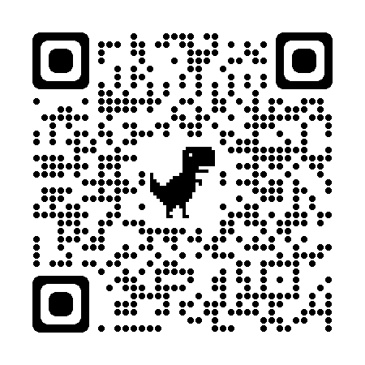

４. 左側に表示されるメニューで SSH and GPG keys を選択し、New SSH key ボタンをクリックします。

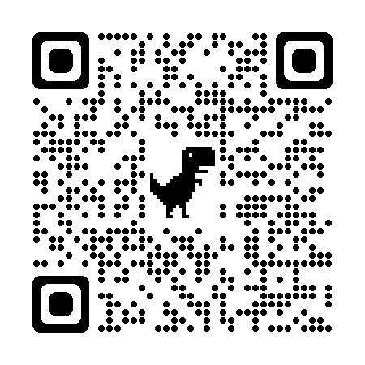

５. 鍵の登録画面になりますので、以下項目をそれぞれ入力します。
Title：どの PC の鍵かを区別します。「practice-wcp」と入力してください（既に存在している場合は別の名前にしましょう）
Key：さきほどクリップボードにコピーしておいた公開鍵の中身を貼り付ける（id_rsa.pub の中身）

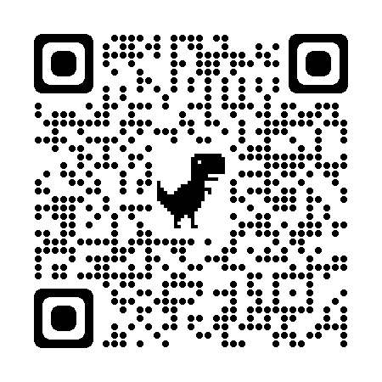

６. 公開鍵の登録が終わったらターミナル/Git Bash で以下のコマンドを実行します。

ターミナル / Git Bash
$ ssh git@github.com

初回接続の場合、下記の表示が出ることがあります。yes と入力して Enter キーを押します。

The authenticity of host 'github.com (×××.×××.×××.×××)' can't be established.
RSA key fingerprint is SHA256:nThbg6kXUpJWGl7E1IGOCspRomTxdCARLviKw6E5SY8.
Are you sure you want to continue connecting (yes/no/[fingerprint])?

下記メッセージが表示されれば成功です。

Hi *****! You've successfully authenticated, but GitHub does not provide shell access.
Connection to github.com closed.

